Arkusz3
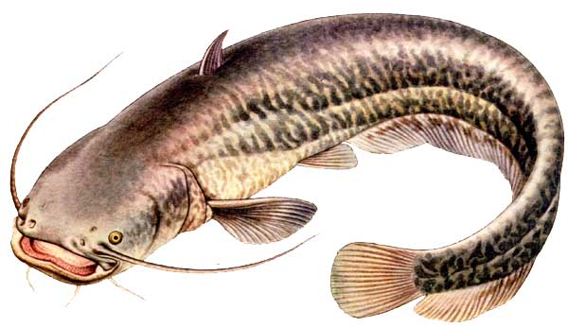
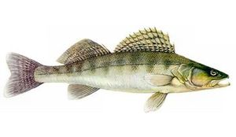
 | KLASYFIKACJA GPX 2016 KOŁA MIEJSKIEGO NR 26 PZW W JÓZEFOWIE dyscyplina spinningowa

 |  |  |  | Zegrze 13-tka,Jez. Zegrzyńskie |  | Ostrowek Rz. Wisła | Pogorzelec, Rz. Narew | Aleksandrów, K. Żerański
lp | Miejsce | Imię | Nazwisko | 8.05.2016 r. MISTRZOSTWA I TURA | 8.05.2016 r. MISTRZOSTWA II TURA | 19.06.2016r. Spinningowy Puchar Wisły | 25.09.2016 r. Towarzyskie Zawody Spinningowe | 6.11.2016 r. Spinningowy Puchar Jesieni | suma punktów | Uwagi | Punktacja GPX spinning (pkt-y uzyskiwane przez zawodników za zajęcie konkretnych miejsc w poszczególnych zawodach)
1 | 1 | Paweł | Drabarek | 1 | 8 | 3 | 3 | 9 | 24 |  | Zawodnik otrzymuje liczbę pkt-ów równą miejscu zajętemu w danej turze zawodów.
2 | 2 | Bartosz | Szumidło | 3 | 2 | 16 | 4 | 10 | 35
3 | 3 | Artur | Walkiewicz | 2 | 5.5 | 4 | 17 | 7 | 35.5
4 | 4 | Mirosław | Wojciechowski | 15 | 1 | 16 | 10 | 3 | 45
5 | 5 | Bartosz | Tatoń | 13 | 10 | 16 | 5 | 5 | 49
6 | 6 | Leszek | Gajc | 8 | 5.5 | 16 | 7 | 14 | 50.5 |  | W klasyfikacji rocznej wygra zawodnik, który zgromadzi najmniejszą sumę pkt-ów z wszystkich zawodów w sezonie
7 | 7 | Ireneusz | Wyszomirski | 14 | 11 | 16 | 9 | 2 | 52
8 | 8 | Grzegorz | Baran | 7 | 3 | 17 | 11 | 15 | 53
9 | 9 | Piotr | Chmielewski | 6 | 26 | 17 | 1 | 4 | 54
10 | 10 | Paweł | Walkiewicz | 11 | 9 | 16 | 18 | 8 | 62
11 | 11 | Tomasz | Klimek | 27 | 27 | 2 | 6 | 1 | 63
12 | 11 | Damian | Drabarek | 5 | 12 | 17 | 18 | 15 | 67 |  | W przypadku zgromadzenia na koniec sezonu identycznej liczby pkt-ów przez wiecej niż jednego zawodnika o końcowej lokacie zadecyduje suma pkt-ów za długość ryb. W trakcie sezonu obowiązują lokaty ex equo.
13 | 13 | Andrzej | Baranowski | 26 | 4 | 5 | 18 | 15 | 68
14 | 14 | Sławomir | Koll | 4 | 26 | 16 | 12 | 14 | 72
15 | 15 | Zdzisław | Gromak | 12 | 26 | 17 | 18 | 6 | 79
16 | 16 | Piotr | Bodek | 26 | 7 | 17 | 18 | 15 | 83
17 | 17 | Krzysztof | Szymański | 26 | 26 | 1 | 17 | 14 | 84
18 | 18 | Dawid | Nowosielski | 9 | 26 | 17 | 18 | 15 | 85 | 180 pkt. za długość ryb
19 | 19 | Witold | Strzyżewski | 10 | 26 | 16 | 18 | 15 | 85 | 160 pkt. za długość ryb
20 | 20 | Mateusz | Zieliński | 27 | 27 | 17 | 2 | 15 | 88
21 | 21 | Ryszard | Floriańczyk | 26 | 26 | 16 | 8 | 15 | 91
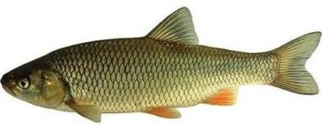
22 | 22 | Tomasz | Jaruga | 27 | 27 | 6 | 18 | 15 | 93
23 | NK | Radosław | Szymański | 26 | 26 | 17 | 18 | 14 | NK
24 | NK | Dominik | Ułasiewicz | 26 | 26 | 17 | 18 | 15 | NK
25 | NK | Piotr | Marniak | 26 | 26 | 17 | 18 | 15 | NK
26 | NK | Waldemar | Bodek | 26 | 26 | 17 | 18 | 15 | NK
27 | NK | Janusz | Prokop | 26 | 26 | 17 | 18 | 15 | NK
28 | NK | Adam | Zawada | 26 | 26 | 17 | 18 | 15 | NK
29 | NK | Adam | Konowrocki | 26 | 26 | 17 | 18 | 15 | NK
30 | NK | Szymon | Wicik | 27 | 27 | 16 | 18 | 15 | NK
31 | NK | Dariusz | Postek | 27 | 27 | 27 | 17 | 15 | NK
32 | NK | Mariusz | Dygan | 27 | 27 | 27 | 17 | 15 | NK
33 | NK | Ireneusz | Pycia | 27 | 27 | 27 | 17 | 15 | NK
 |  | Brak ryby złowionej w danej turze - zawodnik nieklasyfikowany w danej turze
 |  | Zawodnik nie startował w danej turze

